CU Boleto AC
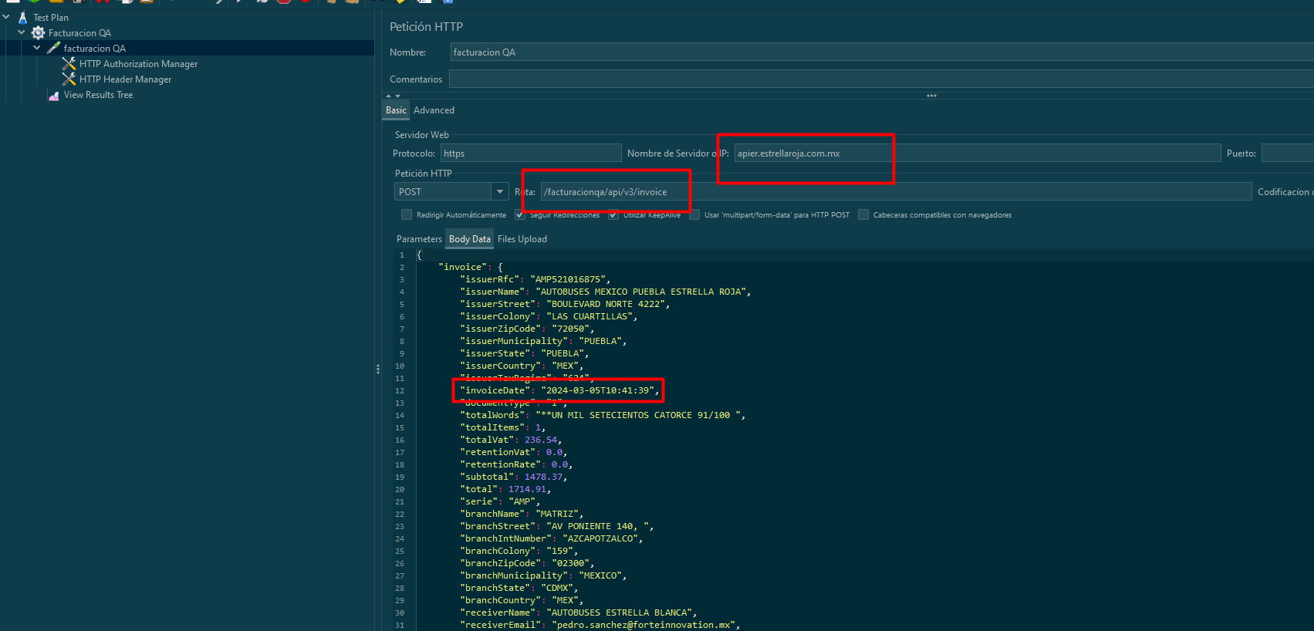
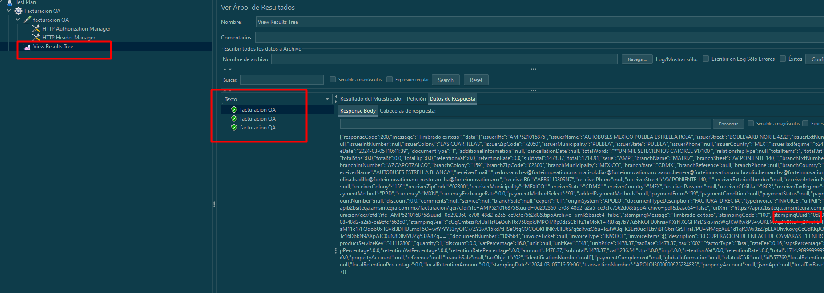
 | SOS Relacionados: | Problema #162289 ITIL Problem

 | Descripción del problema: Escenario de ejecucion paralela da duplicados de timbrado.
 | Caso | Descripción | Resultado | Nota
Caso 1 | Timbrando 3 peticiones | Se ejecuta el timbrado de 3 peticiones iguales en paralelo | Solo debe timbrar una y las demas deben regregar el mismo UUID timbrado. | Prueba debe realizarse con JMeter para simular la prueba de estrés Ruta de pruebas 19022024 Ticket #162289\Desarrollo\facturacion QA.jmx. La prueba puede volver a lanzarse siempre y cuando se cambie el Id de la transaccion(transactionNumber) y la fecha se actual(invoiceDate) dentro de la peticion.

